상품제안서
25절/32절 MD2402 시스템 다이어리 | 상품코드: F24703

 |  |  |  |  |  |  | 02-412-0044 | www.easy1.co.kr
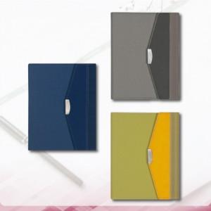

【상세/제작정보】

【인쇄/포장옵션】 | 불박 / 포장불가능

【공급단가】 | 수량 | 200~ | 500~ | 1,000~ | 3,000~ | 5,000~
*VAT별도 | 32절 | 15,860원 | 15,610원 | 15,250원 | 14,640원 | 14,030원
 | 25절 | 17,160원 | 16,890원 | 16,500원 | 15,840원 | 15,180원

【상품 URL】 | https://dev.easy1.co.kr:443/src/goods_detail.php?gdno=24703

